３．システム提案概要(1)
...
 |  | 0 |  | - |  | - | 0 |  | 0 |  |  | 0 | - |  | -
 |  | 0 |  | - |  | - | 0 |  | 0 |  |  | 0 | - |  | -
 |  | - |  | - |  | - | - |  | - |  |  | - | - |  | -
 |  | 0 |  | - |  | - | 0 |  | 0 |  |  | 0 | - |  | -
 |  | - |  | - |  | - | - |  | - |  |  | - | - |  | - |  | 内部発熱削減技術
 |  | 0 |  | - |  | - | 0 |  | 0 |  |  | 0 | - |  | -
 |  | - |  | - |  | - | - |  | - |  |  | - | - |  | - |  | 設備省エネルギー（アクティブ）技術 | ⅰ | 空調設備
 |  | 0 |  | - |  | - | 0 |  | 0 |  |  | 0 | - |  | -
 |  | - |  | - |  | - | - |  | - |  |  | - | - |  | -
 |  |  |  |  | ⓫ＺＥＢチャート
 | ZEB |  | Nearly ZEB |  | ZEB Ready_50 |  | ZEB Oriented_40 |  | ZEB Oriented_30 |  | 達成度
100 | 0 | 75 | 0 | 50 | 100 | 40 | 100 | 30 | 100 | - | 0.0
50 | 50 | 50 | 25 | 50 | 0 | 40 | 0 | 30 | 0
『ZEB』
『ZEB』
Nearly
ZEB
Nearly
ZEB
ZEB
Ready
ZEB
Ready
ZEB
Oriented
ZEB
Oriented
 | コージェネ | 創エネ | 昇降機 | 給湯 | 照明 | 換気 | 空調
削 減 率 (％)
-
...
創エネルギー率
（％）
 |  | 補助対象外 経 費

 |  | 0
 |  | 0
 |  | 0
 |  | 0
 |  | -
...
 |  | 0 |  |  |  |  |  |  |  |  |  |  |  |  |  |  |  | ⅱ | 換気設備 （機械換気）
一次エネルギー削減率（創エネ・その他含まず）（％）
一次エネルギー消費量 (MJ/m²年)
...
 |  |  |  |  | ＺＥＢランク |  |  |  |  |  |  | 『ＺＥＢ』 |  |  |  |  |  | ⅲ | 照明設備 （人工照明）
 |  |  |  |  | 一次エネルギー削減率 |  |  | - |  |  | ％ | 創エネ(PV)率 |  | - |  | ％
...
 |  |  |  | 点 | エネルギー計量点数 |  |  |  |  | 点 | 環境計測点数 |  |  |  |  | 点
...
 | 導入技術 |  | 導入項目 | 採用技術 |  |  |  |  |  |  |  |  | 導入技術 |  | 導入項目
 |  |  |  | ⑩ | ハイブリッド給湯システム等 |  |  |  |  |  |  |  |  |  |  |  |  | ⅳ | 給湯設備
 |  |  |  | ⑪ | 地中熱利用の 高度化 |  | -1. 給湯ヒートポンプ
 |  |  |  |  |  |  | -2. オープンループ方式
 |  |  |  |  |  |  | -3. 地中熱直接利用等 |  |  |  |  |  |  |  |  |  |  | ⅴ | 昇降機設備 （エレベータ）
...

４-３．（全体）
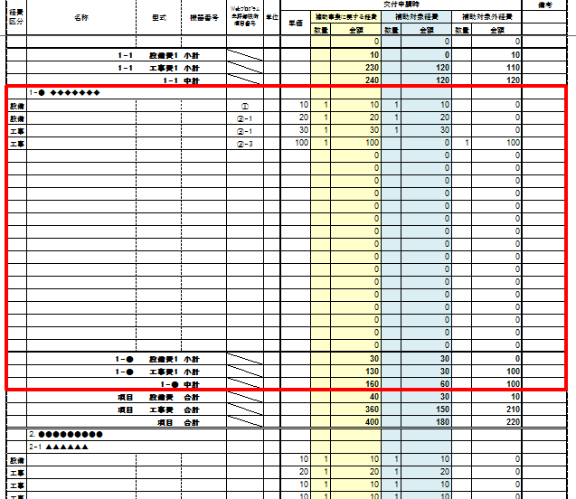
...
※各項目を増やす場合は赤枠範囲すべてコピーした行を挿入してください。
...
 |  |  |  | 備考
補助対象経費 |  | 補助対象外経費
数量 | 金額 | 数量 | 金額
 |  |  |  |  | 【設備】 |  |  |  | 【工事】
 | 0 |  | 0 |  | ＷＥＢＰＲＯ 未評価技術 １５項目番号 | 補助事業に要する経費 | 補助対象経費 | 補助対象外経費 | ＷＥＢＰＲＯ 未評価技術 １５項目番号 | 補助事業に要する経費 | 補助対象経費 | 補助対象外経費
 |  |  |  |  | ① | 0 | 0 | 0 | ① | 0 | 0 | 0
 |  |  |  |  | ② | 0 | 0 | 0 | ② | 0 | 0 | 0
 | 0 |  | 0 |  | ③ | 0 | 0 | 0 | ③ | 0 | 0 | 0
 | 0 |  | 0 |  | ④ | 0 | 0 | 0 | ④ | 0 | 0 | 0
 | 0 |  | 0 |  | ⑤ | 0 | 0 | 0 | ⑤ | 0 | 0 | 0
 | 0 |  | 0 |  | ⑥ | 0 | 0 | 0 | ⑥ | 0 | 0 | 0
 | 0 |  | 0 |  | ⑦ | 0 | 0 | 0 | ⑦ | 0 | 0 | 0
 | 0 |  | 0 |  | ⑧ | 0 | 0 | 0 | ⑧ | 0 | 0 | 0
...

４-４．（１年目）
...
※各項目を増やす場合は赤枠範囲すべてコピーした行を挿入してください。
...
 |  |  |  | 備考
補助対象経費 |  | 補助対象外経費
数量 | 金額 | 数量 | 金額
 |  |  |  |  | 【設備】 |  |  |  | 【工事】
 | 0 |  | 0 |  | ＷＥＢＰＲＯ 未評価技術 １５項目番号 | 補助事業に要する経費 | 補助対象経費 | 補助対象外経費 | ＷＥＢＰＲＯ 未評価技術 １５項目番号 | 補助事業に要する経費 | 補助対象経費 | 補助対象外経費
 |  |  |  |  | ① | 0 | 0 | 0 | ① | 0 | 0 | 0
 |  |  |  |  | ② | 0 | 0 | 0 | ② | 0 | 0 | 0
...

４-５．（２年目）
...
※各項目を増やす場合は赤枠範囲すべてコピーした行を挿入してください。
...
 |  |  |  | 備考
補助対象経費 |  | 補助対象外経費
数量 | 金額 | 数量 | 金額
 |  |  |  |  | 【設備】 |  |  |  | 【工事】
 | 0 |  | 0 |  | ＷＥＢＰＲＯ 未評価技術 １５項目番号 | 補助事業に要する経費 | 補助対象経費 | 補助対象外経費 | ＷＥＢＰＲＯ 未評価技術 １５項目番号 | 補助事業に要する経費 | 補助対象経費 | 補助対象外経費
 |  |  |  |  | ① | 0 | 0 | 0 | ① | 0 | 0 | 0
 |  |  |  |  | ② | 0 | 0 | 0 | ② | 0 | 0 | 0
...

４-６．（３年目）
...
※各項目を増やす場合は赤枠範囲すべてコピーした行を挿入してください。
...
 |  |  |  | 備考
補助対象経費 |  | 補助対象外経費
数量 | 金額 | 数量 | 金額
 |  |  |  |  | 【設備】 |  |  |  | 【工事】
 | 0 |  | 0 |  | ＷＥＢＰＲＯ 未評価技術 １５項目番号 | 補助事業に要する経費 | 補助対象経費 | 補助対象外経費 | ＷＥＢＰＲＯ 未評価技術 １５項目番号 | 補助事業に要する経費 | 補助対象経費 | 補助対象外経費
 |  |  |  |  | ① | 0 | 0 | 0 | ① | 0 | 0 | 0
 |  |  |  |  | ② | 0 | 0 | 0 | ② | 0 | 0 | 0
 | 0 |  | 0 |  | ③ | 0 | 0 | 0 | ③ | 0 | 0 | 0
...

